ANALISES INICIAIS
Uma análise inicial do top10 países com mais litros adquiridos mostram uma predominância dos mercados Russo e Paraguaio em relação ao total comercializado em todo o período histórico. Esses mercados, juntos, representam 61,6% de todo o faturamento da vinícula, e correspondem a 80,1% de todo o volume já exportado.
Apesar dos altos volumes de exportação, esses dois países apresentam as piores relações de dólares/litro, afetando diretamente o faturamento.

Top 10 países com maior volume em litros de exportação de vinhos em todo o período histórico
 | Litros | USD | $/Litro
Rússia | 39.029799 | 25.504484 | 0.7
Paraguai | 29.21477 | 38.719031 | 1.3
Estados Unidos | 3.563355 | 9.684567 | 2.7
China | 2.509458 | 4.746525 | 1.9
Espanha | 1.993 | 3.808552 | 1.9
Haiti | 1.791603 | 2.327208 | 1.3
Reino Unido | 1.239551 | 4.711464 | 3.8
Japão | 1.181692 | 2.377716 | 2.0
Uruguai | 0.792595 | 1.219878 | 1.5
Portugal | 0.419586 | 0.581419 | 1.4
Outros | 3.443124 | 10.696847 | 3.1
- Top 10 países representa 96% de toda a exportação de vinhos da empresa, enquanto todos os outros países são responsáveis por 4% de todo o volume
- Os volumes de Litros e USD estão em milhões
- O gráfico de linhas mostra o preço médio do litro por país

Numa análise comparativa aberta por ano entre esses mercados (Russo-Paraguaio vs resto do mundo), comprova-se a predominância dos dois países em volumes totais frente ao restante do globo. Mas, o "resto do mundo" possui um faturamento/litro médio 2,2x maior que o mercado Russo-Paraguaio, mesmo com volume exportado e faturamento médios 4,1x e 1,6x menores, respectivamente.

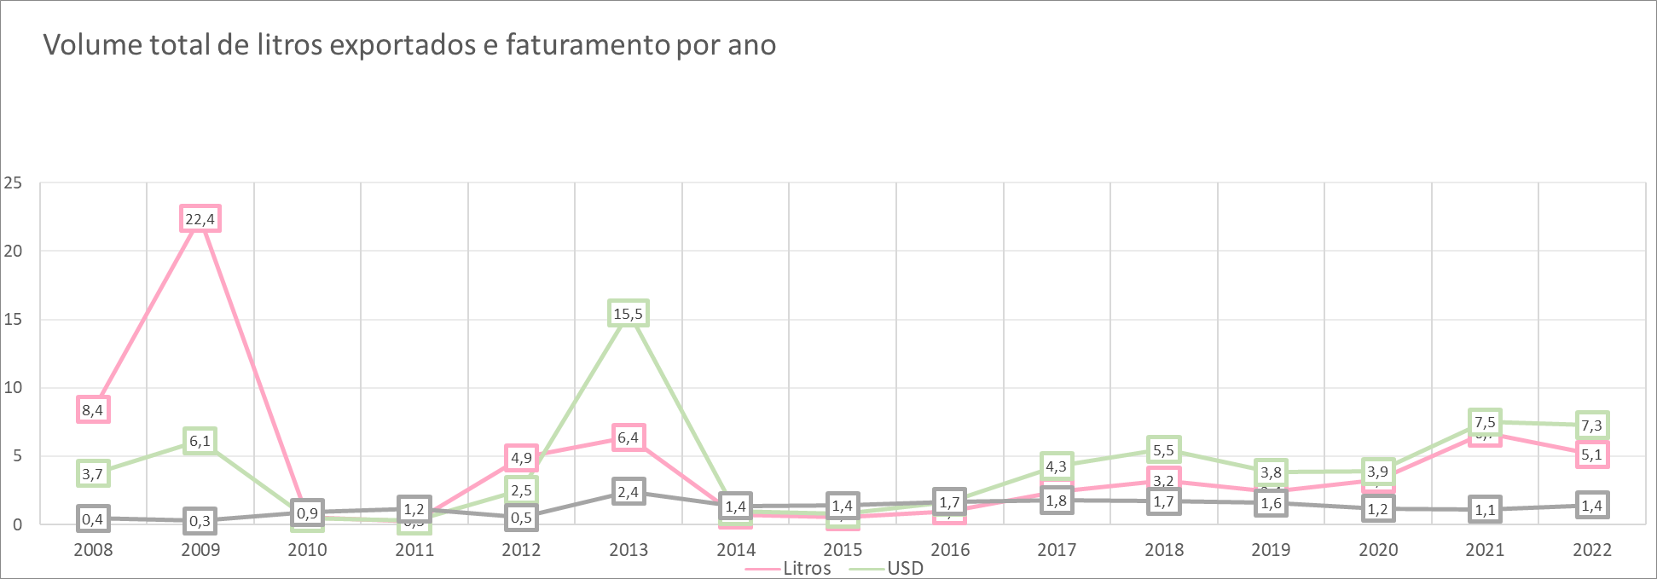
- Curva da volume de exportação ao longo dos 15 anos analisados
- Os volumes de Litros e USD estão em milhões
- O gráfico de linhas em cinza mostra o preço do litro ao longo dos anos

Rússia e Paraguai

Outros países

Proposta 1: Ajuste no preço comercializado
Para alavancar o faturamento da vinícola sem comprometer a fidelização dos clientes, sugerimos aumentar gradativamente o preço do litro dos vinhos de mesa exportados, de forma que, ao final desse processo, o preço médio do litro seja equivalente aos preços médios aplicados nas regiões:
- Rússia: 8 dólares
- Paraguai: 20 dólares
- Todo o mundo: 9 dólares
*preços médios capturados com base em pesquisa de mercado
Simulação do impacto da implantação do preço sugerido nos anos passados:
A simulação indica um faturamento global médio 7x maior ao que foi realizado nos anos passados. Além disso, vê-se um lucro diretamente proporcional ao volume de vendas, o que possibilita análises preditivas mais acertivas

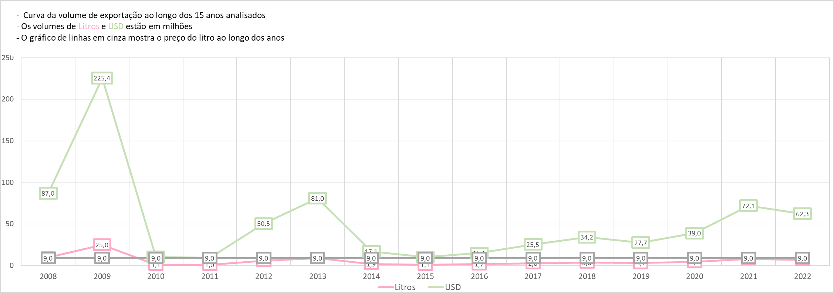

Proposta 2: Ajuste no preço do litro considerando o cenário econômico de cada país
A segunda proposta considera o salário médio em dólar de cada país da base, reconhecendo os cenários econômicos da seguinte maneira:
1. Divisão dos registros de salários em quartis, separando os valores em quatro grupo
2. Aplicação de preços crescentes por quartil de salário:
a. Q1: 4,5 dólares por litro
b. Q2: 6 dólares por litro
c. Q3: 7,5 dólares por litro
d. Q4: 9 dólares por litro
Simulação do impacto da implantação do preço sugerido baseado em faixas de salário nos anos passados:
A simulação indica um faturamento global médio 6,3x maior ao que foi realizado nos anos passados. Assim como na proposta 1, o lucro é proporcional ao volume exportado

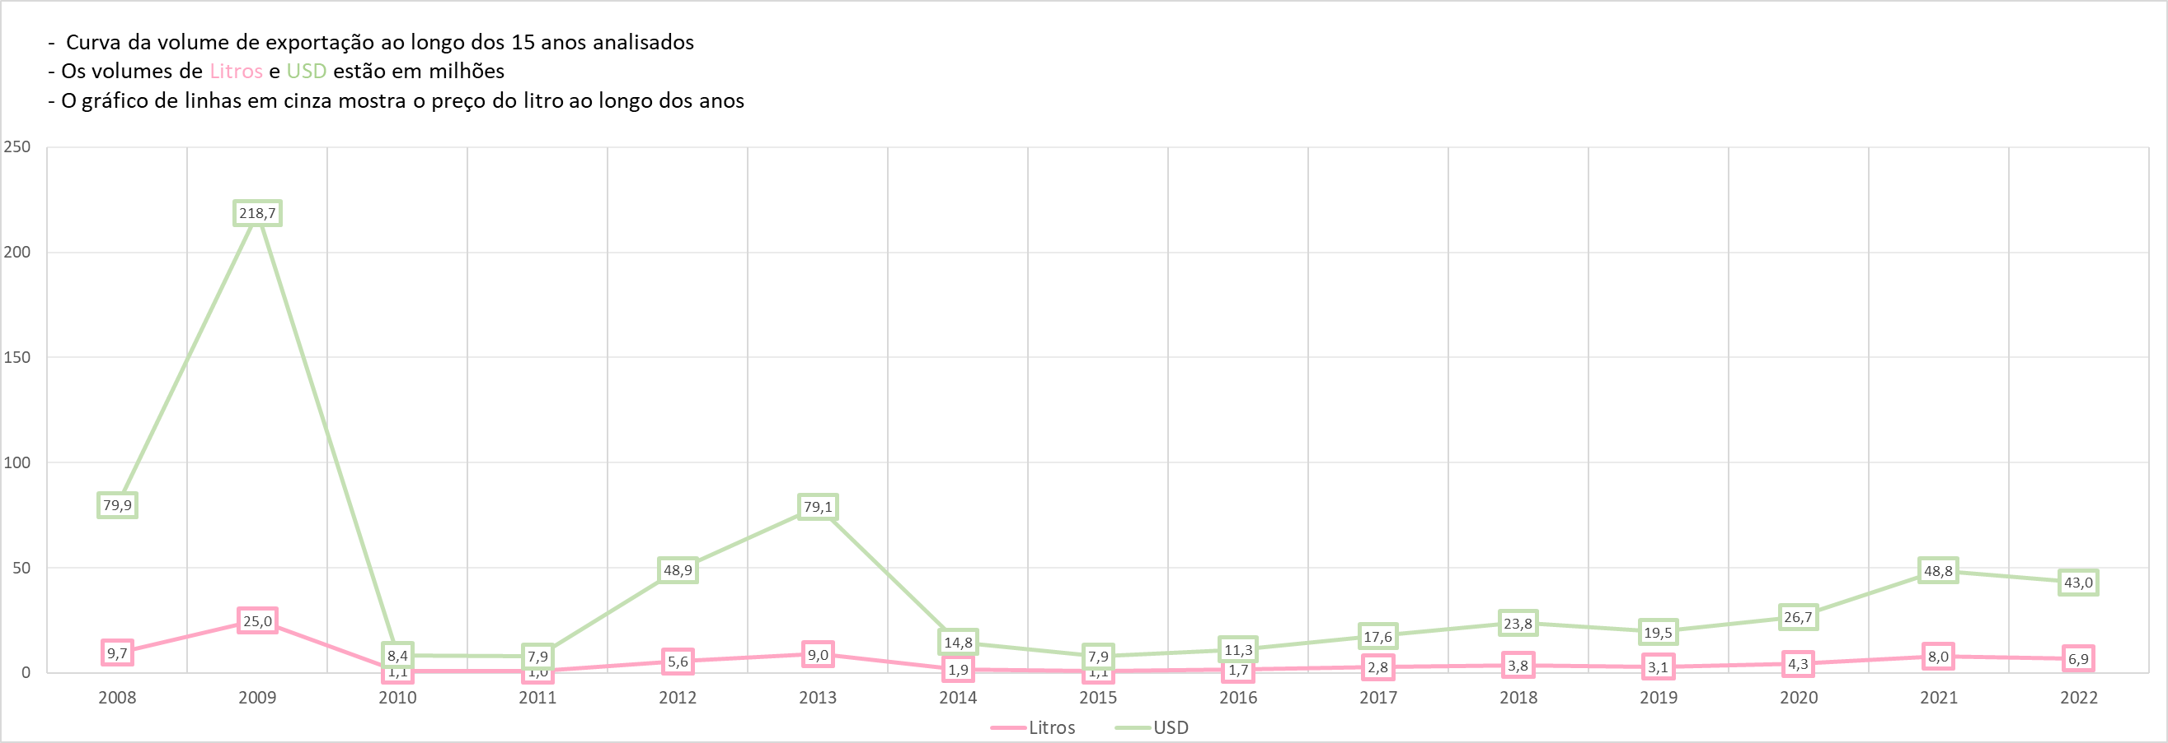

Simulação do impacto da implantação do preço sugerido baseado em faixas de salário por país, sumarizando os valores de litros e dólares:
Evidentemente o faturamento é alavancado em países com maiores salários. Nesse cenário a Rússia passaria a ser o país mais lucrativo, com um faturamento 2x maior que o segundo país. Destaca-se também o papel de países de primeiro mundo na alavancagem dos lucros da vinícula

 | Litros | USD
Rússia | 39.0 | 351.3
Paraguai | 29.2 | 175.3
Estados Unidos | 3.6 | 32.1
China | 2.5 | 15.1
Espanha | 2.0 | 17.9
Haiti | 1.8 | 8.1
Reino Unido | 1.2 | 11.2
Japão | 1.2 | 10.6
Uruguai | 0.8 | 5.9
Portugal | 0.4 | 3.8
Outros | 3.4 | 25.3

Tabela países
destino | (Tudo)

Rótulos de Linha | Soma de litros | Soma de usd | ano | Litros | Usd
2008 | 9669696 | 5714650 | 2008 | 9.669696 | 5.71465 | 0.6
2009 | 25048044 | 8324446 | 2009 | 25.048044 | 8.324446 | 0.3
2010 | 1141154 | 2082775 | 2010 | 1.141154 | 2.082775 | 1.8
2011 | 1028390 | 2999072 | 2011 | 1.02839 | 2.999072 | 2.9
2012 | 5611467 | 4867237 | 2012 | 5.611467 | 4.867237 | 0.9
2013 | 8997469 | 22113503 | 2013 | 8.997469 | 22.113503 | 2.5
2014 | 1898692 | 5746041 | 2014 | 1.898692 | 5.746041 | 3.0
2015 | 1124661 | 2476550 | 2015 | 1.124661 | 2.47655 | 2.2
2016 | 1679531 | 3931778 | 2016 | 1.679531 | 3.931778 | 2.3
2017 | 2833335 | 6913308 | 2017 | 2.833335 | 6.913308 | 2.4
Todo o mundo
2018 | 3803150 | 7340423 | 2018 | 3.80315 | 7.340423 | 1.9
2019 | 3079335 | 5671493 | 2019 | 3.079335 | 5.671493 | 1.8
- Curva da volume de exportação ao longo dos 15 anos analisados
- Os volumes de Litros e USD estão em milhões
- O gráfico de linhas em cinza mostra o preço do litro ao longo dos anos
2020 | 4330644 | 5900761 | 2020 | 4.330644 | 5.900761 | 1.4
2021 | 8010259 | 9710576 | 2021 | 8.010259 | 9.710576 | 1.2
2022 | 6922706 | 10585078 | 2022 | 6.922706 | 10.585078 | 1.5

Planilha1
- Curva da volume de exportação ao longo dos 15 anos analisados
- Os volumes de Litros e USD estão em milhões
- O gráfico de linhas em cinza mostra o preço do litro ao longo dos anos
Rótulos de Linha | Soma de Faturamento ajustado | Soma de litros
2008 | 79897087.5 | 9669696
2009 | 218732125.5 | 25048044 |  |  |  |  | 2.9411764706
2010 | 8447704.5 | 1141154
2011 | 7936234.5 | 1028390
2012 | 48947899.5 | 5611467
2013 | 79068073.5 | 8997469
2014 | 14765730 | 1898692
2015 | 7904469 | 1124661
2016 | 11324514 | 1679531
2017 | 17593794 | 2833335
2018 | 23849305.5 | 3803150
2019 | 19540567.5 | 3079335
2020 | 26735046 | 4330644
2021 | 48752751 | 8010259
2022 | 43040952 | 6922706
Total Geral | 656536254 | 85178533

 | Litros | USD | Preço/Litro
2008 | 9.7 | 79.9 | 8.3
2009 | 25.0 | 218.7 | 8.7
2010 | 1.1 | 8.4 | 7.4
2011 | 1.0 | 7.9 | 7.7
2012 | 5.6 | 48.9 | 8.7
2013 | 9.0 | 79.1 | 8.8
2014 | 1.9 | 14.8 | 7.8
2015 | 1.1 | 7.9 | 7.0
2016 | 1.7 | 11.3 | 6.7
2017 | 2.8 | 17.6 | 6.2
2018 | 3.8 | 23.8 | 6.3
2019 | 3.1 | 19.5 | 6.3
2020 | 4.3 | 26.7 | 6.2
2021 | 8.0 | 48.8 | 6.1
2022 | 6.9 | 43.0 | 6.2

Rótulos de Linha | Soma de Faturamento ajustado | Soma de litros |  |  | USD | Litros
Rússia | 351268191 | 39029799 |  | Rússia | 351.3 | 39.0
Paraguai | 175288620 | 29214770 |  | Paraguai | 175.3 | 29.2
Estados Unidos | 32070195 | 3563355 |  | Estados Unidos | 32.1 | 3.6
China | 15056748 | 2509458 |  | China | 15.1 | 2.5
Espanha | 17937000 | 1993000 |  | Espanha | 17.9 | 2.0
Haiti | 8062213.5 | 1791603 |  | Haiti | 8.1 | 1.8
Reino Unido | 11155959 | 1239551 |  | Reino Unido | 11.2 | 1.2
Japão | 10635228 | 1181692 |  | Japão | 10.6 | 1.2
Uruguai | 5944462.5 | 792595 |  | Uruguai | 5.9 | 0.8
Portugal | 3776274 | 419586 |  | Portugal | 3.8 | 0.4
Total Geral | 631194891 | 81735409 |  | Outros | 25.3 | 3.4

destino | (Vários itens)

Soma de Faturamento ajustado | Soma de litros
25341363 | 3443124

Volume total de litros exportad
destino | (Tudo)
 |  |  |  |  | resto |  |  |  | ru - par
Rótulos de Linha | Soma de litros | Soma de usd | Soma de preco_litro | Ano | Litros | USD | $/Litro | Litros | USD | $/Litro | Ano | Litros | USD | $/Litro
2008 | 9669696 | 5714650 | 0.59098548703 | 2008 | 9.7 | 5.7 | 0.6 | 8.4 | 3.7 | 0.4 | 2008 | 9.7 | 87.0 | 9.0
2009 | 25048044 | 8324446 | 0.33233916389 | 2009 | 25.0 | 8.3 | 0.3 | 22.4 | 6.1 | 0.3 | 2009 | 25.0 | 225.4 | 9.0
2010 | 1141154 | 2082775 | 1.8251480519 | 2010 | 1.1 | 2.1 | 1.8 | 0.5 | 0.4 | 0.9 | 2010 | 1.1 | 10.3 | 9.0
2011 | 1028390 | 2999072 | 2.9162788436 | 2011 | 1.0 | 3.0 | 2.9 | 0.2 | 0.3 | 1.2 | 2011 | 1.0 | 9.3 | 9.0
2012 | 5611467 | 4867237 | 0.86737336244 | 2012 | 5.6 | 4.9 | 0.9 | 4.9 | 2.5 | 0.5 | 2012 | 5.6 | 50.5 | 9.0
2013 | 8997469 | 22113503 | 2.457747062 | 2013 | 9.0 | 22.1 | 2.5 | 6.4 | 15.5 | 2.4 | 2013 | 9.0 | 81.0 | 9.0
2014 | 1898692 | 5746041 | 3.0263154846 | 2014 | 1.9 | 5.7 | 3.0 | 0.7 | 1.0 | 1.4 | 2014 | 1.9 | 17.1 | 9.0
2015 | 1124661 | 2476550 | 2.2020413262 | 2015 | 1.1 | 2.5 | 2.2 | 0.5 | 0.8 | 1.4 | 2015 | 1.1 | 10.1 | 9.0
2016 | 1679531 | 3931778 | 2.3409975761 | 2016 | 1.7 | 3.9 | 2.3 | 1.0 | 1.7 | 1.7 | 2016 | 1.7 | 15.1 | 9.0
2017 | 2833335 | 6913308 | 2.4399896235 | 2017 | 2.8 | 6.9 | 2.4 | 2.4 | 4.3 | 1.8 | 2017 | 2.8 | 25.5 | 9.0
2018 | 3803150 | 7340423 | 1.9300903199 | 2018 | 3.8 | 7.3 | 1.9 | 3.2 | 5.5 | 1.7 | 2018 | 3.8 | 34.2 | 9.0
2019 | 3079335 | 5671493 | 1.8417914907 | 2019 | 3.1 | 5.7 | 1.8 | 2.4 | 3.8 | 1.6 | 2019 | 3.1 | 27.7 | 9.0
2020 | 4330644 | 5900761 | 1.3625597024 | 2020 | 4.3 | 5.9 | 1.4 | 3.3 | 3.9 | 1.2 | 2020 | 4.3 | 39.0 | 9.0
2021 | 8010259 | 9710576 | 1.2122674186 | 2021 | 8.0 | 9.7 | 1.2 | 6.7 | 7.5 | 1.1 | 2021 | 8.0 | 72.1 | 9.0
2022 | 6922706 | 10585078 | 1.5290376335 | 2022 | 6.9 | 10.6 | 1.5 | 5.1 | 7.3 | 1.4 | 2022 | 6.9 | 62.3 | 9.0
Total Geral | 85178533 | 104377691 | 1.2253990216

Volume total de litros exportados e faturamento por ano
- Curva da volume de exportação ao longo dos 15 anos analisados
- Os volumes de Litros e USD estão em milhões
- O gráfico de linhas em cinza mostra o preço do litro ao longo dos anos

Litros comercializados por habi
Rótulos de Linha | Média de litros_habitante
Paraguai | 0.30238415618
Granada | 0.044723289593
Rússia | 0.030253527843
Uruguai | 0.028942538588
Haiti | 0.019616523333
Luxemburgo | 0.0090123288106
Espanha | 0.0061092125646
Malta | 0.0054921088739
Antígua e Barbuda | 0.0045239051672
Bahamas | 0.0040553477393
Total Geral | 0.067861174931

Litros comercializados por habitante

